案例
 | 户型 | 朝向 | 面积 | 租金 | 单价
泊寓院儿 | 1室1卫 | 北 | 20 | 2800 | 140 | 112.01937632
 | 1室1卫 | 北 | 23 | 2990 | 130
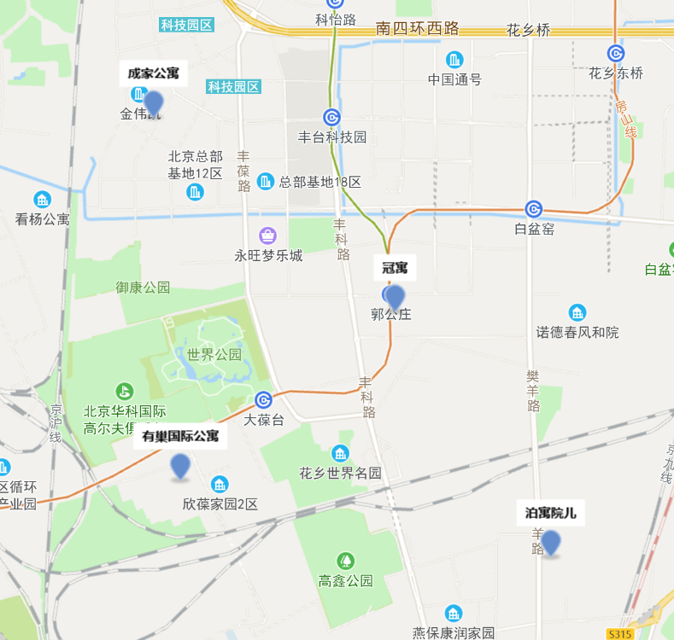
 | 1室1卫 | 东北 | 26 | 3100 | 119.23
 | 1室1卫 | 西北 | 23 | 3100 | 134.78
 | 1室1卫 | 南 | 23 | 3200 | 139.13
 | 1室1卫 | 东 | 23 | 3100 | 134.78
 | 1室1卫 | 北 | 33 | 3650 | 110.61
 | 1室1卫 | 北 | 33 | 3500 | 106.06

乐乎城市青年社区 | 1室1卫 | 北 | 25 | 2400 | 96
芦花路1号院 | 1室1卫 | 南 | 25 | 2400 | 96
 |  |  | 40 | 3000 | 75

冠寓 | 1室1卫 |  | 27 | 3559 | 131.81
郭公庄 | 1室1卫 | 西/东 | 32 | 3996 | 124.88
 | 1室1卫 |  | 41 | 4227 | 103.1

成家公寓 | 1室1卫 | 东 | 25.7 | 3770 | 146.69
总部基地鹰海路 | 1室1卫 | 东 | 27.1 | 3950 | 145.76
 | 1室1卫 | 西 | 25.7 | 3950 | 153.7
 | 1室1卫 | 南 | 30 | 5000 | 166.67
 | 1室1卫 | 东 | 31.4 | 3800 | 121.02
 | 1室1卫 | 北 | 28.6 | 4500 | 157.34

